关系图
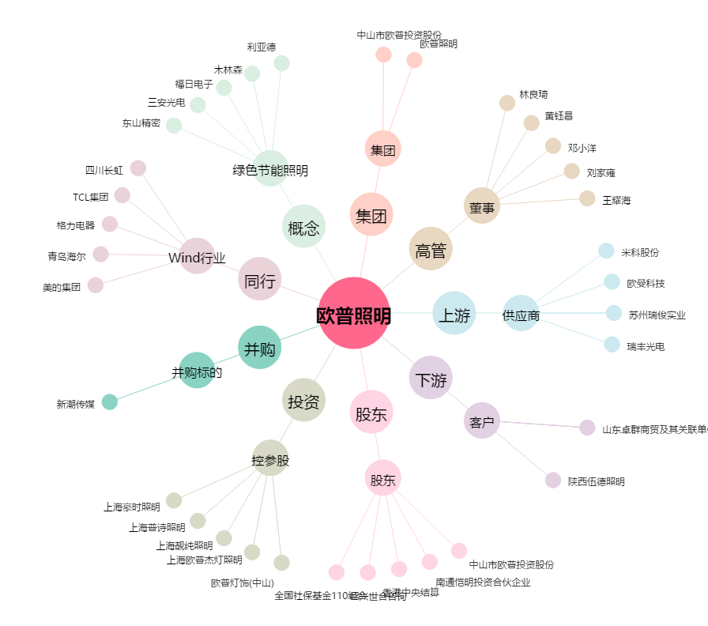
欧普照明[603515.SH] - 关系概览图

